Estadísticas
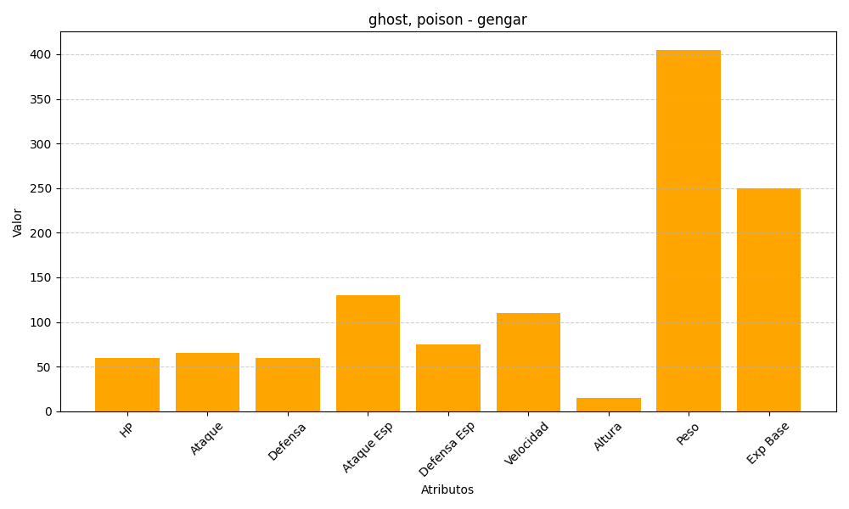
ID | Nombre | Tipo | HP | Ataque | Defensa | Ataque Especial | Defensa Especial | Velocidad | Altura | Peso | Experiencia Base
94 | gengar | ghost, poison | 60 | 65 | 60 | 130 | 75 | 110 | 15 | 405 | 250

